GRÁFICOS
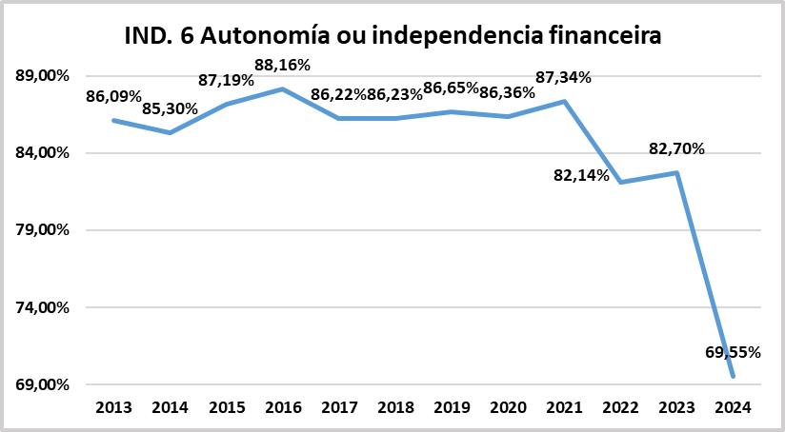
 |  |  |  |  |  | Unidade de Análises e Programas

Fonte: 2024_Contas anuais_Balance de situación
Data de actualización: xullo 2025
Formulación segundo o Catálogo oficial de indicadores universitarios de SIIU

 | Liquidez inmediata ou de dispoñibilidade
 | Reflicte o porcentaxe de débedas orzamentarias e non orzamentarias que poden atenderse coa liquidez inmediatamente dispoñible.

 |  |  | Dispoñibilidade = | Fondos líquidos
 |  |  |  | Pasivo corrente

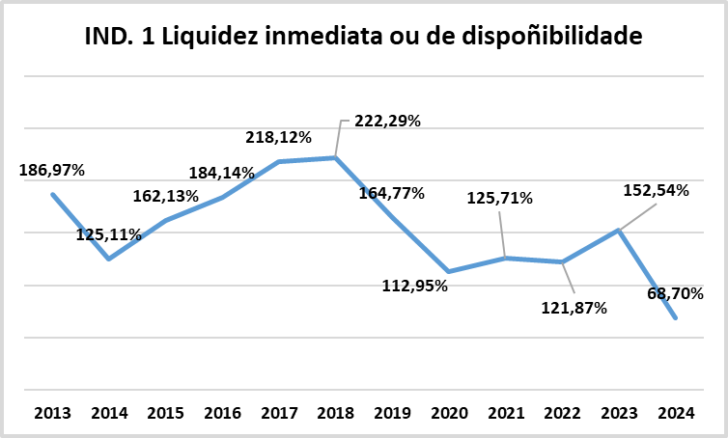

 | Liquidez xeral
 | Reflicte en que medida todos os elementos patrimoniais que compoñen o activo corrente cobren o pasivo corrente

 |  |  | Liquidez xeral = | Activo corrente
 |  |  |  |  | Pasivo corrente

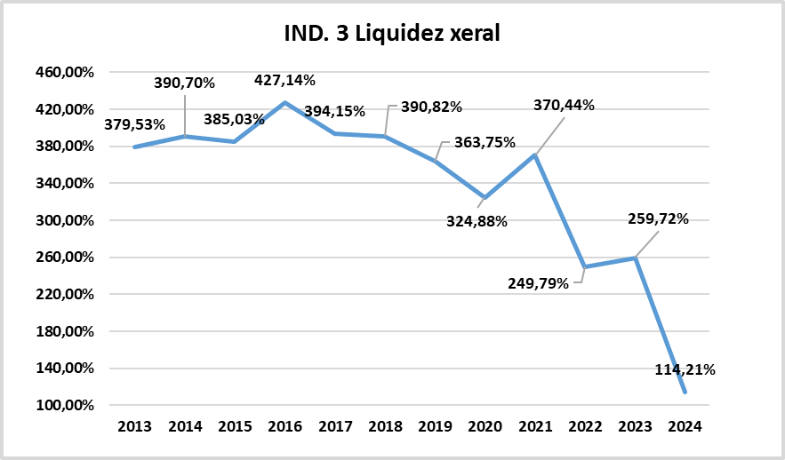

 | Grao de solvencia ou solvencia global
 | Mide a capacidade para facer frente ás obrigas de pago.
 |  |  | Solvencia = | Activo total
 |  |  |  | Pasivo total
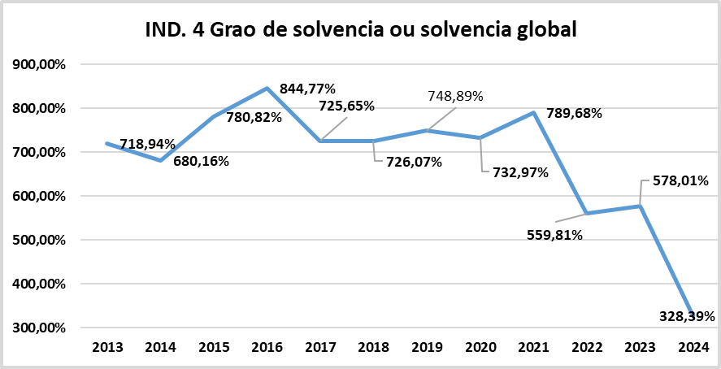

 | Endebedamento
 | Mide o nivel de endebedamento da universidade.
 |  |  | Endebedamento = | Pasivo corriente + Pasivo no corriente
 |  |  |  | Pasivo total + Patrimonio neto

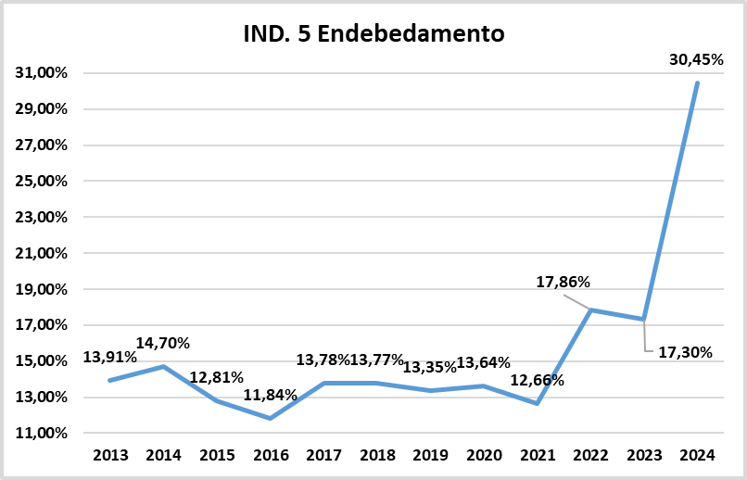

 | Autonomía ou independencia financeira
 | Mide a capacidade da universidade para financiarse.
 |  | Independencia financeira = |  | Patrimonio neto
 |  |  |  | Pasivo total + Patrimonio neto

